DADOS GERAIS
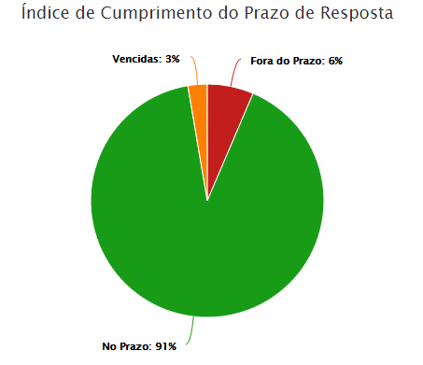
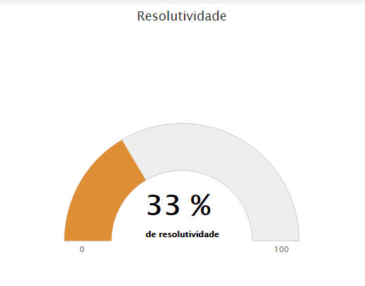
RELATÓRIO MENSAL DE OUVIDORIA ÓRGÃO: DEPARTAMENTO DE TRÂNSITO DO DISTRITO FEDERAL

GRÁFICO 1: Manifestações Por Tipologia (ABR)
 | JANEIRO | FEVEREIRO | MARÇO | JANEIRO | FEVEREIRO | MARÇO
SOLICITAÇÕES | 163 | 232 | 202 | 163 | 232 | 202
RECLAMAÇÕES | 709 | 683 | 560 | 709 | 683 | 560
DENÚNCIAS | 9 | 9 | 10 | 9 | 9 | 10
ELOGIOS | 9 | 17 | 12 | 9 | 17 | 12
SUGESTÕES | 18 | 21 | 29 | 18 | 21 | 29
INFORMAÇÕES | 22 | 24 | 15 | 22 | 24 | 15
DEN/LICITAÇÕES
GRÁFICO 1: Manifestações Por Tipologia (MAI)
 | JANEIRO | FEVEREIRO | MARÇO | JANEIRO | FEVEREIRO | MARÇO | JANEIRO | FEVEREIRO | MARÇO | JANEIRO | FEVEREIRO | MARÇO
SOLICITAÇÕES | 232 | 232 | 202 | 163 | 232 | 202 | 163 | 232 | 202 | 163 | 232 | 202
RECLAMAÇÕES | 683 | 683 | 560 | 709 | 683 | 560 | 709 | 683 | 560 | 709 | 683 | 560
DENÚNCIAS | 9 | 9 | 10 | 9 | 9 | 10 | 9 | 9 | 10 | 9 | 9 | 10
ELOGIOS | 17 | 17 | 12 | 9 | 17 | 12 | 9 | 17 | 12 | 9 | 17 | 12
SUGESTÕES | 21 | 21 | 29 | 18 | 21 | 29 | 18 | 21 | 29 | 18 | 21 | 29
INFORMAÇÕES | 24 | 24 | 15 | 22 | 24 | 15 | 22 | 24 | 15 | 22 | 24 | 15
DEN/LICITAÇÕES
GRÁFICO 1: Manifestações Por Tipologia (JUN)
 | JANEIRO | FEVEREIRO | MARÇO | JANEIRO | FEVEREIRO | MARÇO | JANEIRO | FEVEREIRO | MARÇO | JANEIRO | FEVEREIRO | MARÇO
SOLICITAÇÕES | 202 | 232 | 202 | 163 | 232 | 202 | 163 | 232 | 202 | 163 | 232 | 202
RECLAMAÇÕES | 560 | 683 | 560 | 709 | 683 | 560 | 709 | 683 | 560 | 709 | 683 | 560
DENÚNCIAS | 10 | 9 | 10 | 9 | 9 | 10 | 9 | 9 | 10 | 9 | 9 | 10
ELOGIOS | 12 | 17 | 12 | 9 | 17 | 12 | 9 | 17 | 12 | 9 | 17 | 12
SUGESTÕES | 29 | 21 | 29 | 18 | 21 | 29 | 18 | 21 | 29 | 18 | 21 | 29
INFORMAÇÕES | 15 | 24 | 15 | 22 | 24 | 15 | 22 | 24 | 15 | 22 | 24 | 15
DEN/LICITAÇÕES

TIPOLOGIA | JANEIRO | FEVEREIRO | MARÇO
SOLICITAÇÕES | 163 | 232 | 202
RECLAMAÇÕES | 709 | 683 | 560
DENÚNCIAS | 9 | 9 | 10
ELOGIOS | 9 | 17 | 12
SUGESTÕES | 18 | 21 | 29
INFORMAÇÕES | 22 | 24 | 15
DEN/LICITAÇÕES
TOTAL | 930 | 986 | 828

ATENDIMENTO | JANEIRO | FEVEREIRO | MARÇO
GERA DEMANDA | 68 | 35 | 41
NÃO GERA DEMANDA | 8 | 4 | 5

GRÁFICO 2: Tipo de Atendimento
 | JANEIRO | FEVEREIRO | MARÇO
GERA DEMANDA | 68 | 35 | 41
NÃO GERA DEMANDA | 8 | 4 | 5
TOTAL | 76 | 39 | 46

MEIO DE ENTRADA | JANEIRO | FEVEREIRO | MARÇO
TELEFONE | 489 | 451 | 370
INTERNET | 352 | 444 | 338
PRESENCIAL | 87 | 81 | 112
E-MAIL
CARTA
OFÍCIO | 2 | 10 | 8
DENÚNCIA/0800
MÍDIA
EVENTOS EXT
FAX
TOTAL | 930 | 986 | 828

GRÁFICO 3: Manifestações por Meio de Entrada
 | JANEIRO | FEVEREIRO | MARÇO
TELEFONE | 489 | 451 | 370
INTERNET | 352 | 444 | 338
PRESENCIAL | 87 | 81 | 112
E-MAIL
CARTA
OFÍCIO | 2 | 10 | 8
DENÚNCIA/0800
MÍDIA
EVENTOS EXT
FAX

JANEIRO
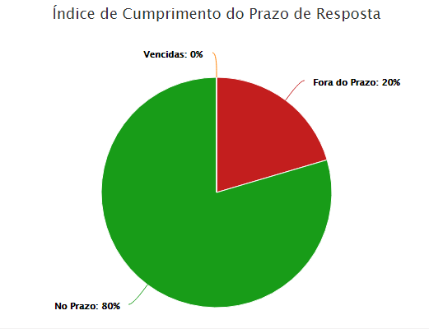
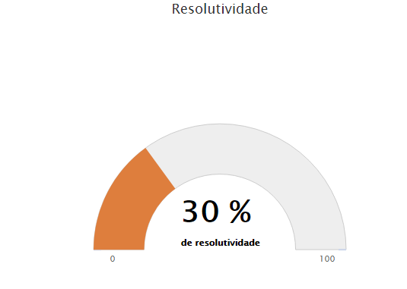

FEVEREIRO

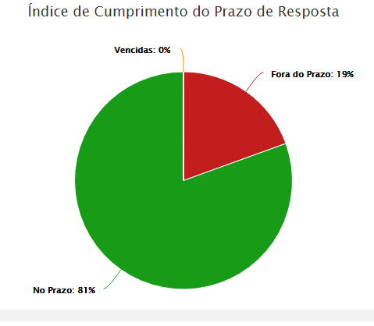
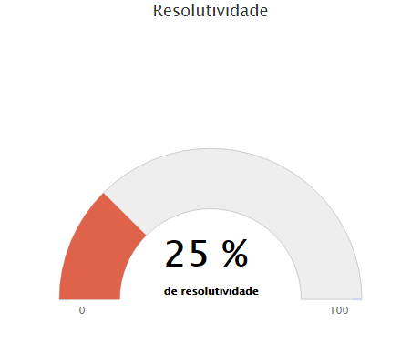

MARÇO

DADOS POR TIPOLOGIA
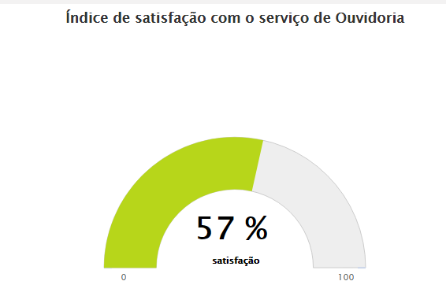
RELATÓRIO MENSAL DE OUVIDORIA ÓRGÃO: DEPARTAMENTO DE TRÂNSITO DO DISTRITO FEDERAL

Gráfico 1: Principais Solicitações
SOLICITAÇÕES | JANEIRO | FEVEREIRO | MARÇO
Quebra-molas | 37 | 43 | 28
Sinalização de vias públicas | 25 | 35 | 27
Demarcação vagas estacionamento | 22 | 33 | 18
Fiscalização de trânsito em vias e ruas | 20 | 30 | 28
Faixa de pedestre | 11 | 19 | 12
OUTROS | 48 | 72 | 89
TOTAL | 163 | 232 | 202

RECLAMAÇÕES | JANEIRO | FEVEREIRO | MARÇO
Emissão da CNH | 129 | 106 | 73
Emissão do Licenciamento CRLV | 64 | 40 | 31
Veículo estacionado em local irregular | 63 | 117 | 71 | 46
Multa de trânsito | 51 | 39 | 34
Gráfico 2: Principais Reclamações
Fiscalização de som automotivo | 31 | 47 | 33
OUTROS | 371 | 334 | 318
TOTAL

DENÚNCIAS | JANEIRO | FEVEREIRO | MARÇO
Servidor Público | 4 | 3 | 6
Conduta de Servidor do DETRAN-DF | 2 | 1 | 1
Transporte Escolar | 2 | 1 | 1
Invasão de área pública | 1 | 0 | 0
Falsificação de documentos | 0 | 1 | 0
OUTROS | 0 | 3 | 2
TOTAL | 9 | 9 | 10

Gráfico 3: Principais Denúncias
ELOGIOS | JANEIRO | FEVEREIRO | MARÇO
Servidor Público | 4 | 9 | 4
Atendimento ao cidadão em órgão, entidade pública do DF | 2 | 0 | 0
Conduta de servidor do DETRAN-DF | 1 | 6 | 0
Serviço prestado por órgão, entidade do GDF | 1 | 1 | 2
Atendimento presencial | 1 | 0 | 1
OUTROS | 0 | 1 | 5
TOTAL | 9 | 17 | 12
Gráfico 4: Principais Elogios

JANEIRO

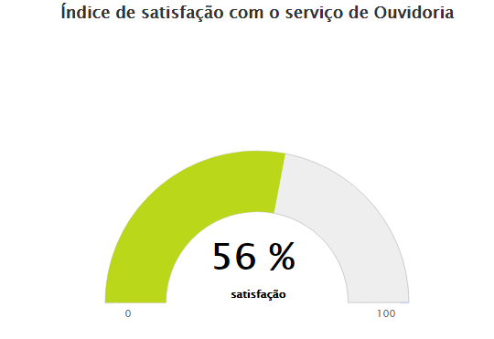

FEVEREIRO

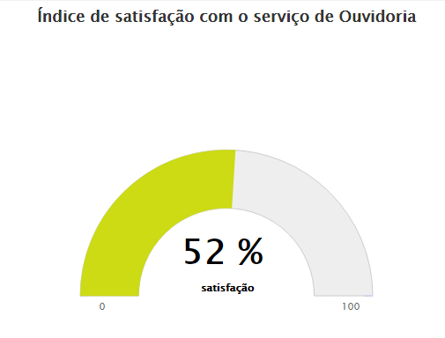

MARÇO

